начальная школа
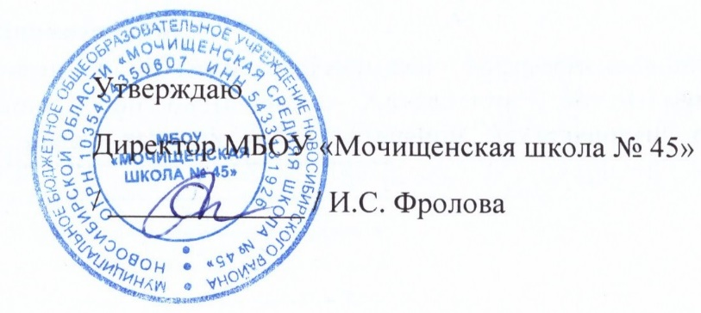

Прием пищи | Раздел | № рец. | Блюдо | Выход, г | Цена | Ккал | Белки | Жиры | Углеводы
Завтрак | гор.блюдо | 54-5к | Каша вязкая молочная кукурузная | 200 | 25.00 | 275.9 | 6.9 | 8.8 | 42.3
 | гор.напиток | 54-4гн-2020 | Чай с молоком и сахаром | 200.0 | 10.00 | 50.9 | 1.6 | 1.1 | 8.6
 | хлеб | Пром. | Хлеб в ассортименте | 30.0 | 2.00 | 75.0 | 2.1 | 0.9 | 15.5
 | кисмол | 54-1з | Сыр твердых сортов в нарезке | 30 | 10.00 | 107.5 | 7 | 8.9 | 0
 | фрукты | Пром. | Апельсин | 150 | 23.00 | 37.8 | 0.9 | 0.2 | 8.1
Завтрак 2 | фрукты

Обед | закуска
 | 1 блюдо
 | 2 блюдо
 | гарнир
 | сладкое
 | хлеб бел.
 | хлеб черн.

 |  |  |  | Итого: 79,25 руб.

